Résistances, chute tension
Branchement série
Tension total | U | V | 0
Tension 1 | U1 | V | 0
Tension 2 | U2 | V | 0
Tension 3 | U3 | V | 0
Tension 4 | U4 | V | 0
Courant total | I | A | #DIV/0! | #DIV/0! | #DIV/0! | #DIV/0!
Résistance total | R | Ω | 0
Résistance 1 | R1 | Ω
Résistance 2 | R2 | Ω
Résistance 3 | R3 | Ω
Résistance 4 | R4 | Ω

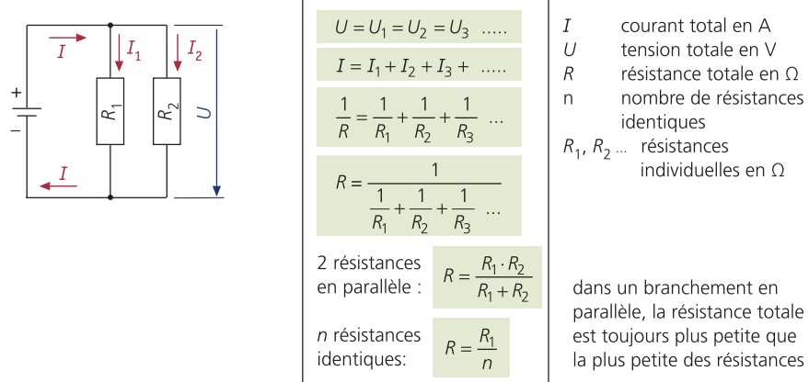
Branchement parallèle
Tension total | U | V | 0
Tension 1 | U1 | V | 0
Tension 2 | U2 | V | 0
Tension 3 | U3 | V | 0
Tension 4 | U4 | V | 0
Courant total | I | A | 0
Courant 1 | I1 | A
Courant 2 | I2 | A
Courant3 | I3 | A
Courant4 | I4 | A
Résistance total | R | Ω | #DIV/0! | #DIV/0! | #DIV/0!
Nb résistances si pareil |  | Nb
Résistance 1 | R1 | Ω | }R= R1*R2/R1+R2 = |  | #DIV/0!
Résistance 2 | R2 | Ω
Résistance 3 | R3 | Ω
Résistance 4 | R4 | Ω

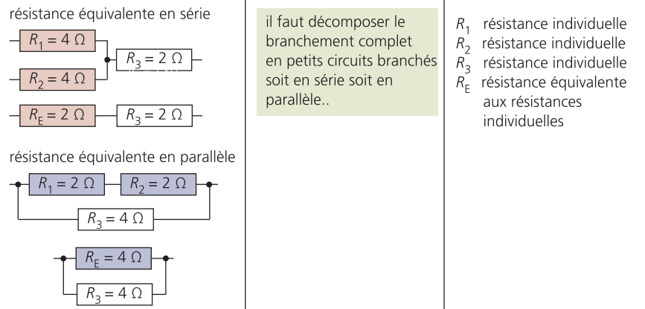

Chutes de tension

Chute de tension
Chute de tension | ΔU | V | 0 | #DIV/0!
Intensité | I | A | #DIV/0!
Longeur | l | m | #DIV/0!
Résistance conducteur | R | Ω
Section conducteur | A | mm² | #DIV/0!
Résistivité électrique | r | Ωmm²/m

Diviseur de tension
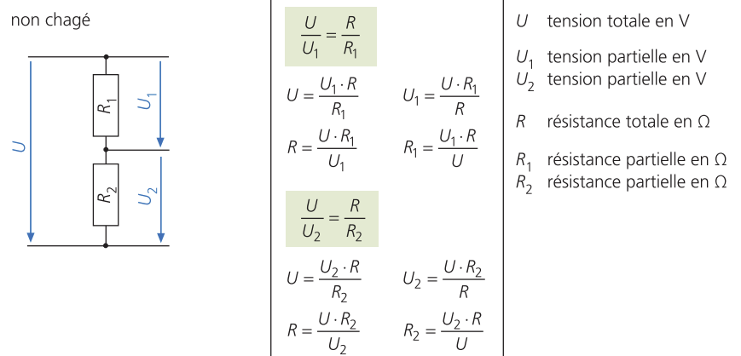
Diviseur de tension (non chargé)
Tension total | U | V | #DIV/0! | #DIV/0!
Tension 1 | U1 | V | #DIV/0!
Tension2 | U2 | V | #DIV/0!
La puissance max est toujours présente lorsque les deux résistances on la même valeur. C'est dans ce cas qu'il y a le plus de dégagement de chaleur
Résistance total | R | Ω | #DIV/0! | #DIV/0!
Résistance 1 | R1 | Ω | #DIV/0!
Résistance 2 | R2 | Ω | #DIV/0!

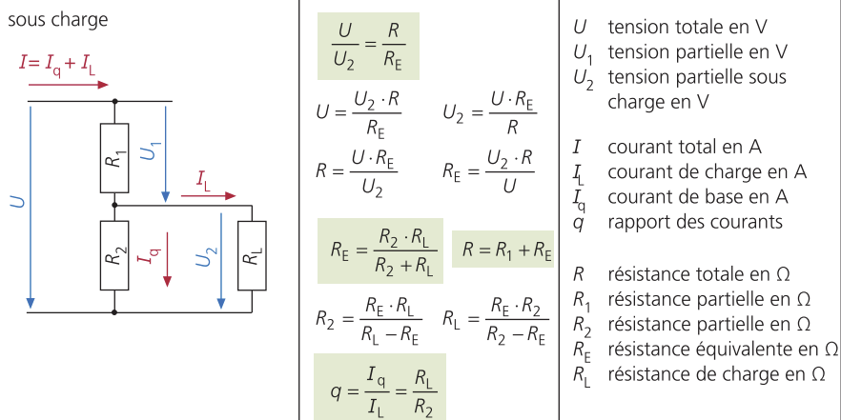
Diviseur de tension (sous charge)
Tension total | U | V | #DIV/0!
Tension 1 | U1 | V
Tension2 | U2 | V | #DIV/0!
Résistance total | R | Ω | #DIV/0! | 0
Résistance 1 | R1 | Ω
Résistance 2 | R2 | Ω | #DIV/0!
Résistance de charge | RL | Ω | #DIV/0!
Résistance équivalente | RE | Ω | #DIV/0! | #DIV/0!
Courant total | I | A
Courant de charge | IL | A
Courant de base | Iq | A
Rapport des courants | q | A | #DIV/0! | #DIV/0!

Couplage en pont (Wheatstone)
Résistance 1 | R1 | Ω | #DIV/0!
Résistance 2 | R2 | Ω | #DIV/0!
Résistance 3 | R3 | Ω | #DIV/0!
Résistance 4 | R4 | Ω | #DIV/0!

Résistivité; conductivité
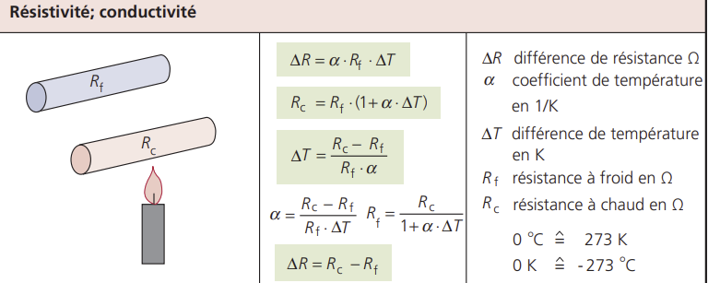
Résistance |  |  |  |  |  | Résistance

 | r |  | 0.00 | Ωmm²/m |  |  | ϒ |  | 0.00 | Ωmm²/m
 | Longueur |  | 0.00 | m |  |  | Longueur |  | 0.00 | m
 | Section |  | 0.00 | mm² |  |  | Section |  | 0.00 | mm²

Résistance -> (r x longueur)/section |  |  | #DIV/0! | Ω |  | Résistance -> longueur / (ϒ x section) |  |  | #DIV/0! | Ω

Résistivité |  |  |  |  |  | Conductibilité

 |  |  |  |  |  |  | r |  | 0.00 | Ωmm²/m
 | ϒ |  | 0.00 | Ωmm²/m

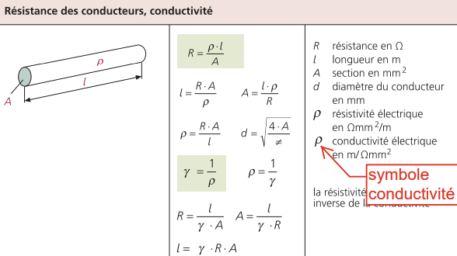
Résistivité -> 1/ϒ |  |  | #DIV/0! | Ωmm²/m |  | Conductibilité-> 1/r |  |  | #DIV/0! | m/Ωmm²

Longueur |  |  |  |  |  | Longueur

 | Résistance |  | 0.00 | Ω |  |  |  | Résistance | 0.00 | Ω
 | r |  | 0.00 | Ωmm²/m |  |  |  | ϒ | 0.00 | m/Ωmm²
 | Section |  | 0.00 | mm² |  |  |  | Section | 0.00 | mm²

Longueur -> (Résistance * section)/r |  |  | #DIV/0! | m |  | Longueur-> résistance*ϒ*section |  |  | 0.00 | m

Section |  |  |  |  |  | Section

 |  | Résistance | 0.00 | Ω |  |  |  | Résistance | 0.00 | Ω
 |  | r | 0.00 | Ωmm²/m |  |  |  | g | 0.00 | m/Ωmm²
 |  | Longueur | 0.00 | m |  |  |  | Longueur | 0.00 | m/Ωmm²

Section-> (longueur X r) / résistance |  |  | #DIV/0! | mm² |  | Section->(longueur/ϒ) * résistance |  |  | #DIV/0! | mm²

 | Je connais / je cherche
 |  |  | Je connais | Je cherche
 | Tension | V
 | Ampère | A
 | Résistance | Ω |  | #DIV/0! | Résistance | =B6
 | Conductibilité | ϒ |  | #DIV/0! | Conductibilité | =H15
 | Résistivité | r |  | #DIV/0! | Résistivité | =B15
 | Longueur | m |  | #DIV/0! | Longueur | =B24
 | Section | mm² |  | #DIV/0! | Section | =B33

 | Chutes de tension

 | Chute de tension
 | Chute de tension | ΔU |  | V | 0.00 | #DIV/0!
 | Intensité | I |  | A | #DIV/0!
 | Longeur | l |  | m | #DIV/0!
 | Résistance conducteur | R |  | Ω
 | Section conducteur | A |  | mm² | #DIV/0!
 | Résistivité électrique | r |  | Ωmm²/m

 | Énergie
 | Intensité | I |  | A | 0.00
 | Section conducteur | A |  | mm² | #DIV/0!
 | Densité de courant | J |  | A/mm² | #DIV/0!

Loi d'Ohm
Tension "U"
Tension | U | 0 |  | #DIV/0! | 0 | V
Puissance | P |  | W
Intensité | I |  | A
Résistance | R |  | Ω
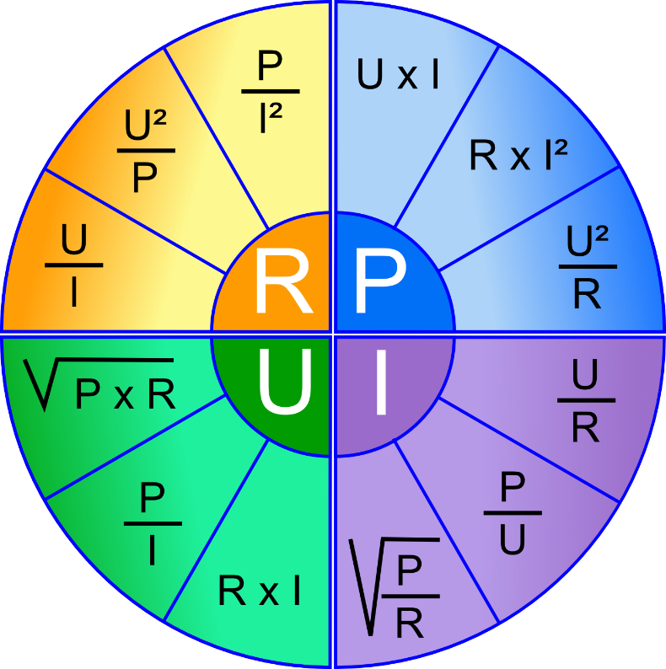

Résistance "R"
Résistance | R | #DIV/0! |  | #DIV/0! | #DIV/0! | Ω
Puissance | P |  | W
Intensité | I |  | A
Tension | U |  | V

Puisssance"P"
Puissance | P | 0 |  | 0 | #DIV/0! | W
Résistance | R |  | Ω
Intensité | I |  | A
Tension | U |  | V

Intensité "A"
Intensité | A | #DIV/0! |  | #DIV/0! | #DIV/0! | I
Résistance | R |  | Ω
Puissance | P |  | W
Tension | U |  | V

Code couleur résistances
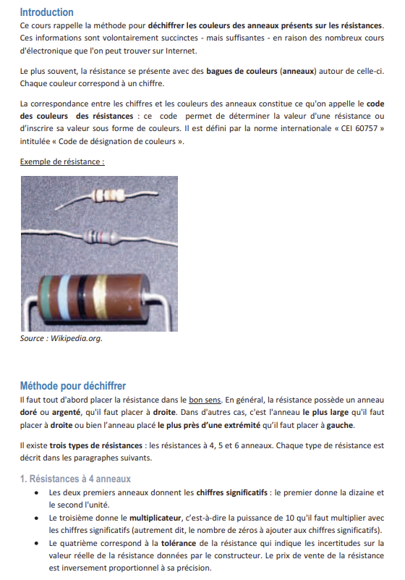

0 | 0 | 0 |  |  | X | 0.01 | ± | 20 | % | 200 | ppm/°C
1 | 1 | 1 |  |  | X | 0.1 | ± | 10 | % | 100 | ppm/°C
2 | 2 | 2 |  |  | X | 1 | ± | 5 | % | 50 | ppm/°C
3 | 3 | 3 |  |  | X | 10 | ± | 1 | % | 15 | ppm/°C
4 | 4 | 4 |  |  | X | 100 | ± | 2 | % | 25 | ppm/°C
5 | 5 | 5 |  |  | X | 1000 | ± | 0.5 | % | 10 | ppm/°C
6 | 6 | 6 |  |  | X | 10000 | ± | 0.25 | % | 5 | ppm/°C
7 | 7 | 7 |  |  | X | 100000 | ± | 0.1 | % | 1 | ppm/°C
8 | 8 | 8 |  |  | X | 1000000 | ± | 0.05 | %
9 | 9 | 9 |  |  | X | 10000000
 |  |  |  |  | X | 100000000
 |  |  |  |  | X | 1000000000

 |  |  | Cumule "chiffres significatifs"
1 | 2 | 3 |  | 123 | X | 1000 | ± | 1 | % |  |  | 123000 |  | Ω
 |  |  |  |  |  |  |  |  |  |  |  | ± | 1230 | Ω
 |  |  |  |  |  |  |  |  |  |  |  | MAX | 124230 | Ω
 |  |  |  |  |  |  |  |  |  |  |  | MIN | 121770 | Ω

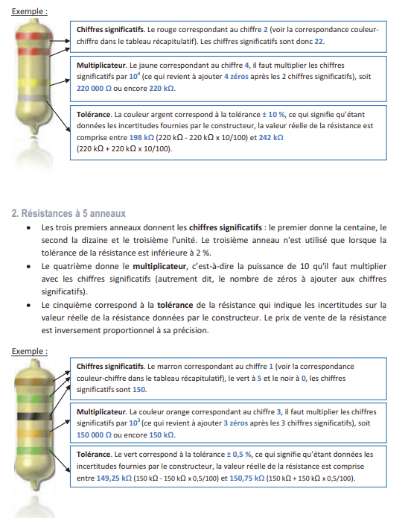

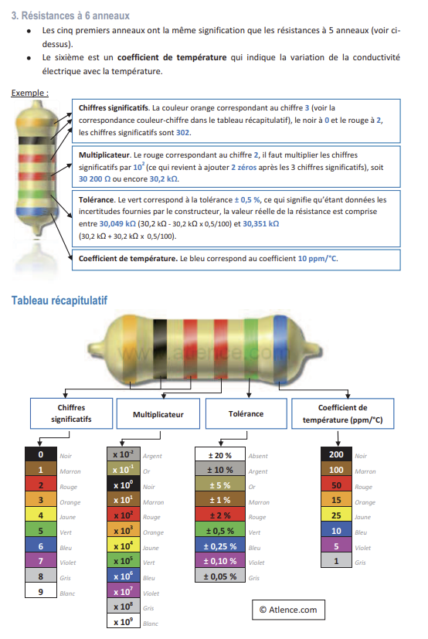

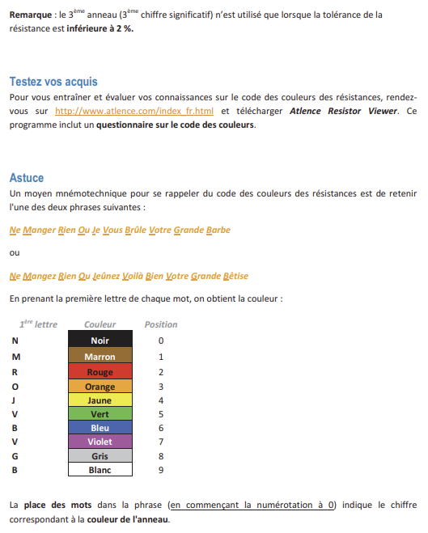

Puissance; rendement
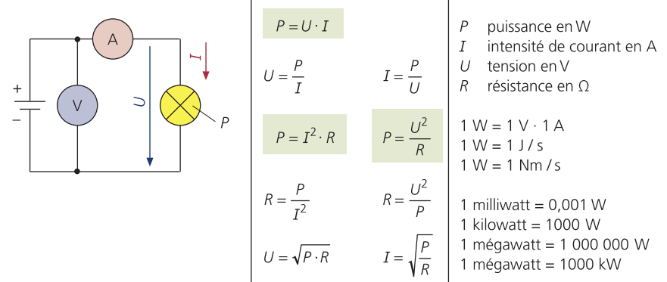
Puissance électrique
Puissance | P | W | 0 | 0 | #DIV/0!
Tension | U | V | #DIV/0! | 0
Intensité | I | A | #DIV/0! | #DIV/0!
Résistance | R | Ω | #DIV/0! | #DIV/0!

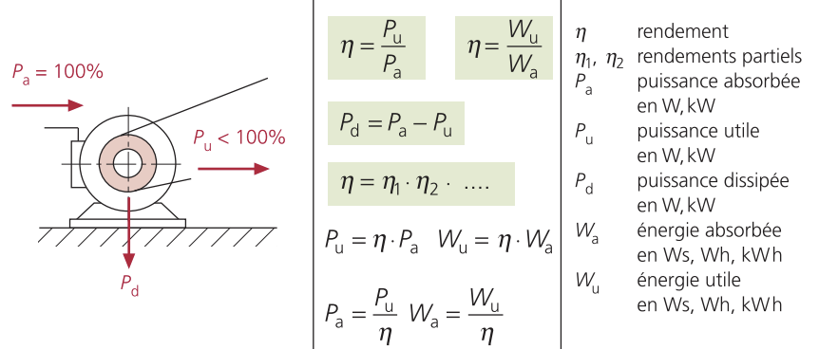
Rendement
Rendement | η |  | #DIV/0! | 0 | #DIV/0!
Rendement 1 | η1
Rendement 2 | η2
Rendement 3 | η3
Puissance absorbée | Pa | W | #DIV/0!
Puissance utile | Pu | W | 0
Puissance dissipée | Pd | W | 0
Énergie absorbée | Wa | Ws | #DIV/0!
Énergie utile | Wu | Ws | 0

Énergie
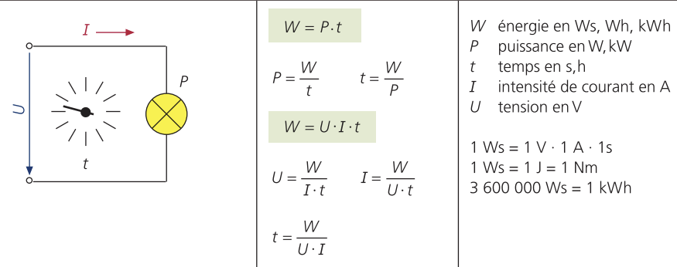
Énergie
Énergie | W |  | Ws |  | 0 | 0
Puissance | P |  | W |  | #DIV/0! | 0
Temps | t |  | s |  | #DIV/0! | #DIV/0!
Intensité | I |  | A |  | #DIV/0! | §
Tension | U |  | V |  | #DIV/0!

Conversions
 |  | W | Nm/s |  | J/s
 | W | X | 0 |  | 0
 | Nm/s | 0 | X |  | 0
 | J/s | 0 | 0 |  | X

Rendement
Rendement | η |  |  | #DIV/0! | 0 | #DIV/0!
Rendement 1 | η1
Rendement 2 | η2
Rendement 3 | η3
Puissance absorbée | Pa |  | W | #DIV/0!
Puissance utile | Pu |  | W | 0
Puissance dissipée | Pd |  | W | 0
Énergie absorbée | Wa |  | Ws | #DIV/0!
Énergie utile | Wu |  | Ws | 0

Diodes
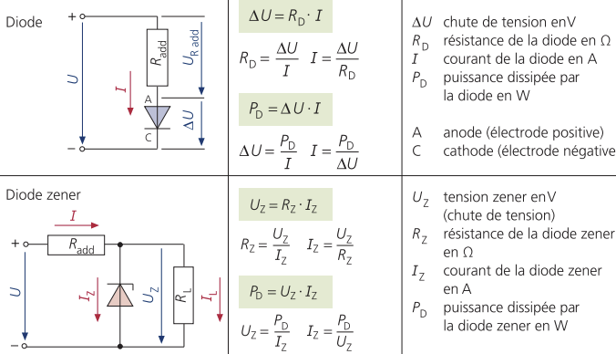
Diodes
Chute tension | ΔU | V | 0 | #DIV/0!
Résistance diode | Rd | Ω | #DIV/0!
Puissance diode | Pd | W | 0
Intensité | I | A | #DIV/0! | #DIV/0!

Diodes Zener
Chute tension | Uz | V | 0 | #DIV/0!
Résistance diode | Rz | Ω | #DIV/0!
Puissance diode | Pd | W | 0
Intensité | Iz | A | #DIV/0! | #DIV/0!

